Sheet3
成都市新津区人民医院病房提升改造配套家具报价表
家具名称 | 图片 | 规格 | 材质说明 | 数量 | 单价 | 合计 | 备注
就诊桌（不含椅子） | 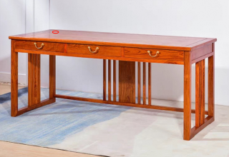 | 1800*750*760 | 油漆+南榆实木 | 1 |  |  | 尺寸可以略调整，颜色以助理椅子为准
诊断椅高背 |  | 600*480*1260 | 油漆+南榆实木 | 1 |  |  | 尺寸可以略调整，颜色以助理椅子为准
助理椅 |  | 600*480*1080 | 油漆+南榆实木 | 1 |  |  | 尺寸可以略调整，颜色固定
就诊椅 |  | 600*480*1080 | 油漆+南榆实木 | 1 |  |  | 尺寸可以略调整，颜色以助理椅子为准
针灸椅 | 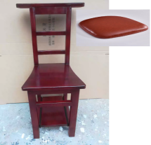 | 1460*480*880 | 油漆+橡胶木 | 1 |  |  | 尺寸可以略调整，颜色以助理椅子为准
花架 |  | &300*870 | 油漆+南榆实木 | 1 |  |  | 尺寸可以略调整，颜色以助理椅子为准
坐垫 |  | 根据上面4把椅子 | 布料海绵 | 4 |  |  | 尺寸可以略调整，坐塾以左边第一个为准
治疗柜 | 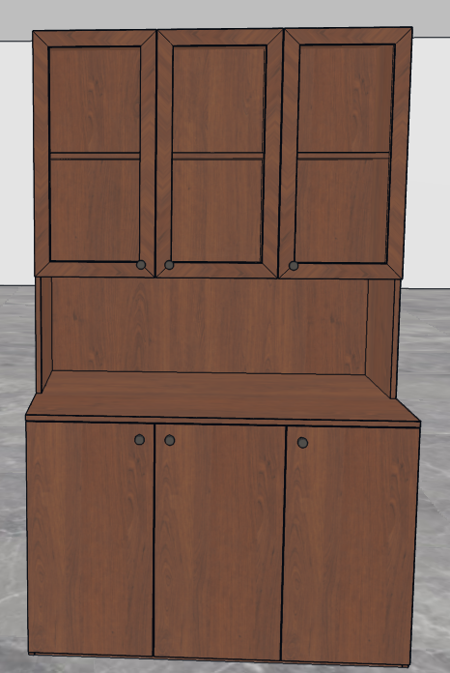 | 1200*600*2000 | 柜体免漆颗粒板，上柜门玻璃门 | 1 |  |  | 尺寸可以略调整，颜色以助理椅子为准
椅子 | 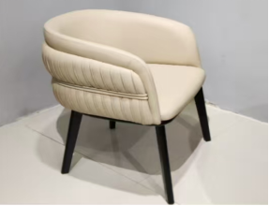 |  | 生态真皮 | 39 |  |  | 颜色固定
茶几 | 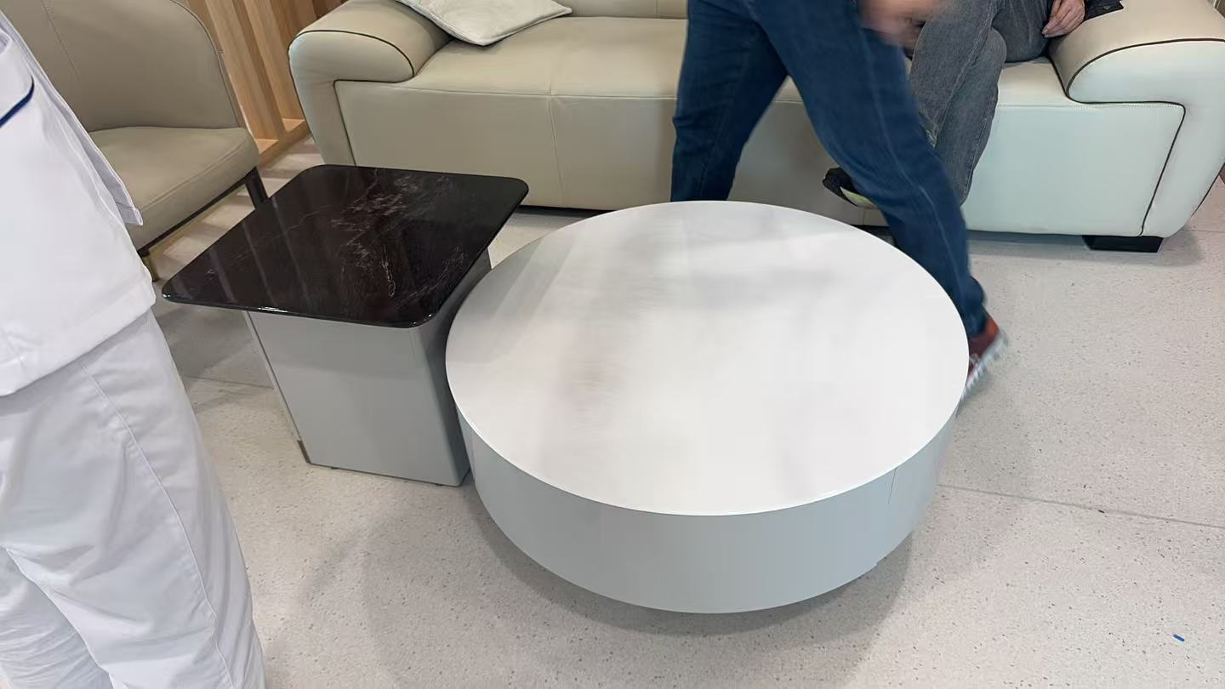 | 800*800*370/500*500*450 | 密度板+微晶玻 | 39 |  |  | 颜色固定
沙发 | 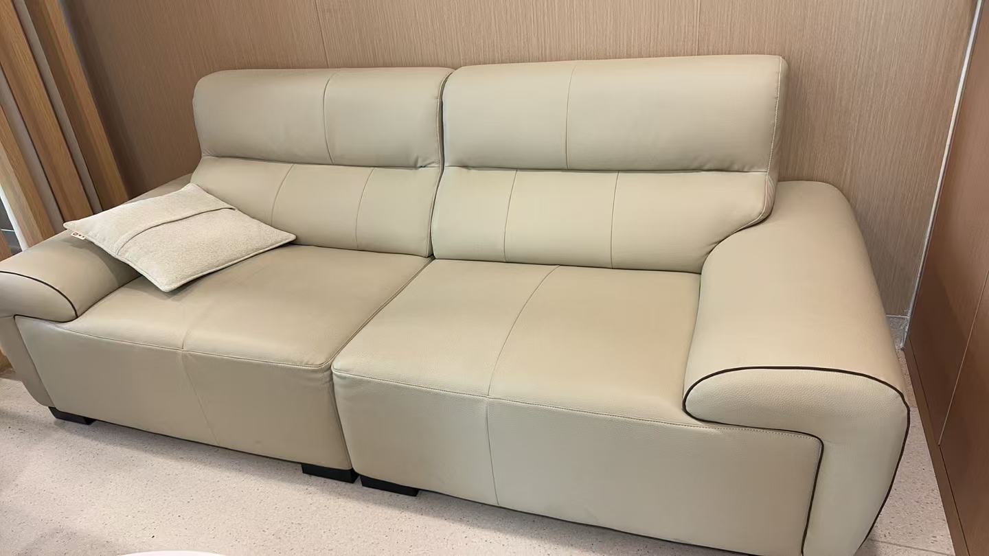 | 总长2400 | 生态真皮加实木框架，高弹海绵 | 39 |  |  | 颜色固定
移动餐盘 | 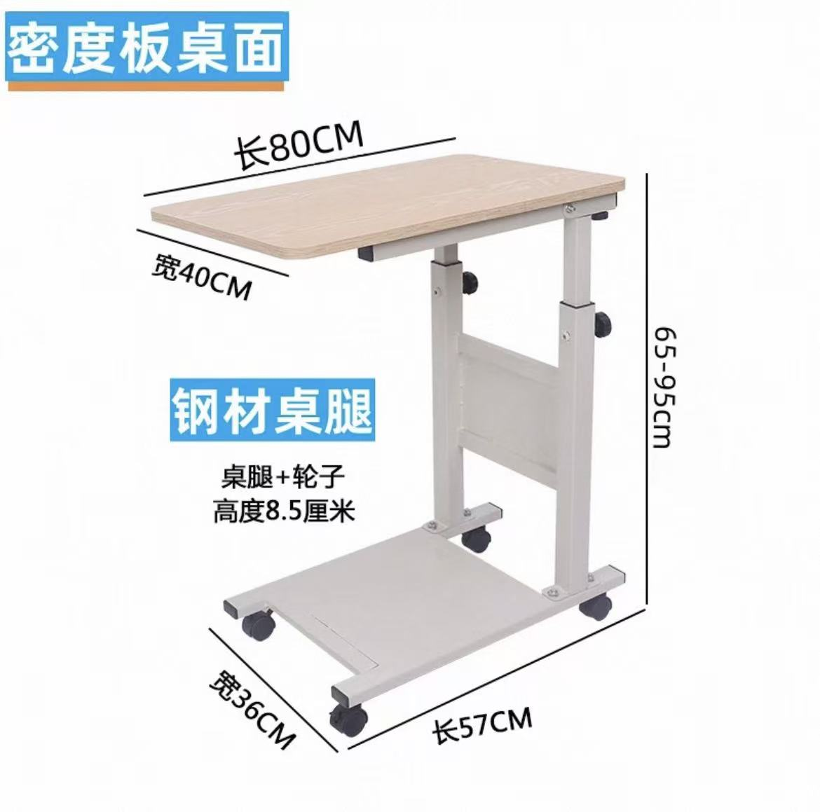 | 800*400 | 密度板加钢材桌腿 | 39 |  |  | 尺寸可选（长度600或800）颜色可选，高低可调节
总价 |  |  |  |  |  | 0

